9_1
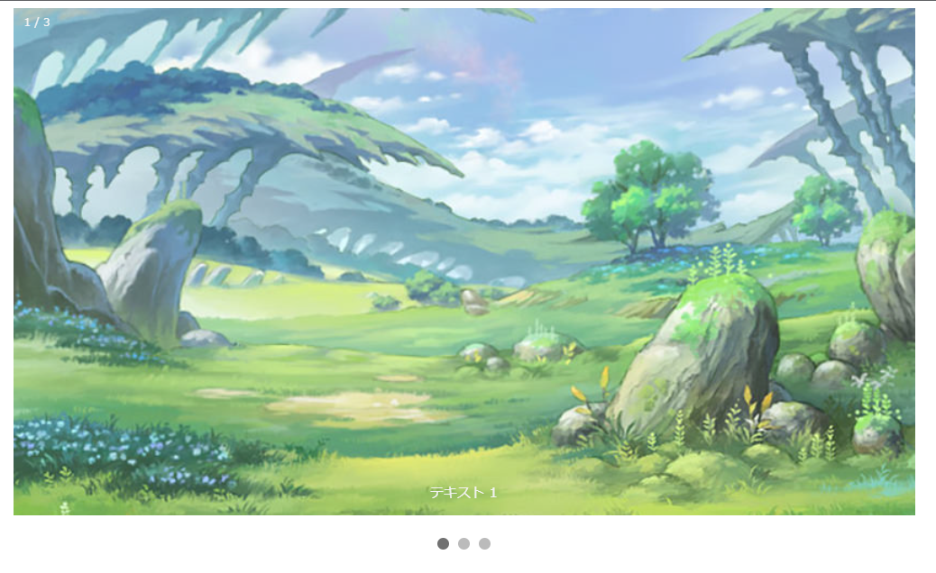
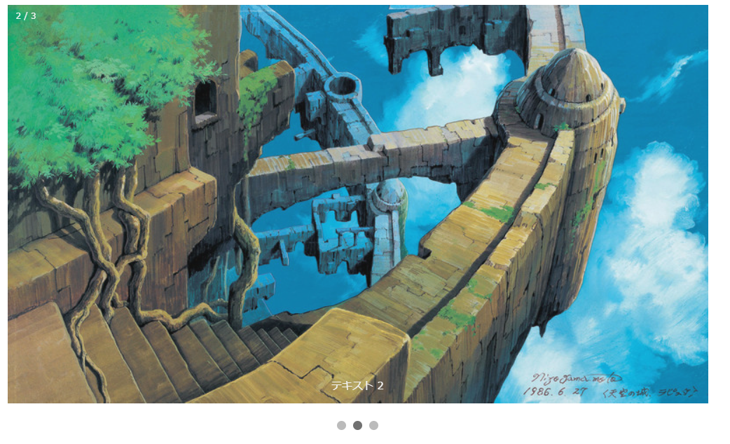
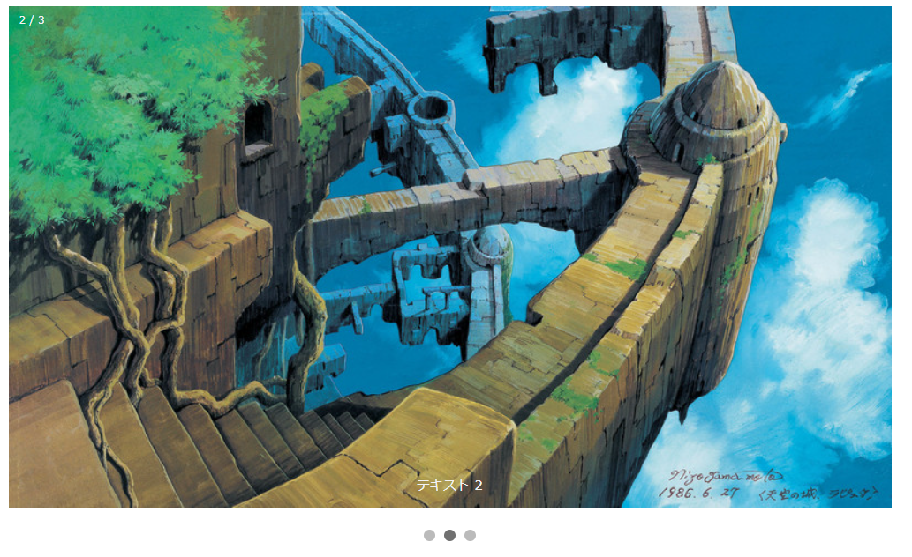
画面開けると、画像自動変換出来る

9_2
ポップアップ画面


画像をクリックすると、
ポップアップ画面で大きくで表示

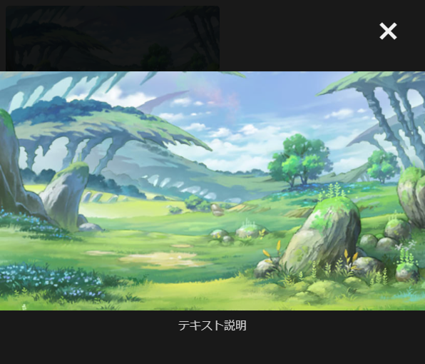
ポップアップ画面クローズ出来る

9_3
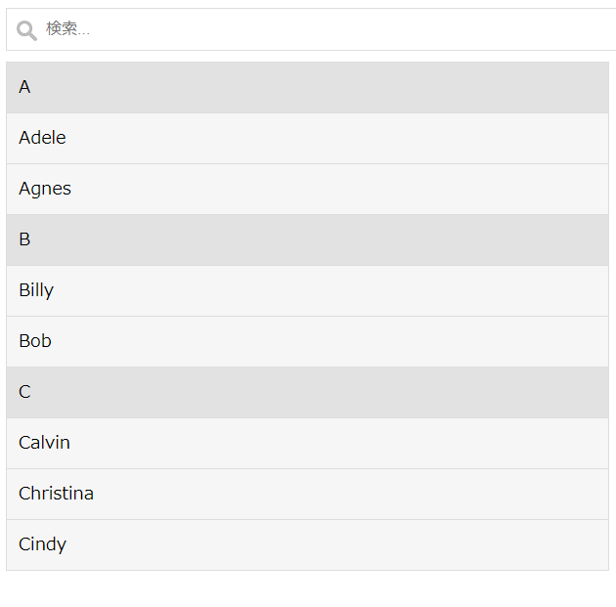
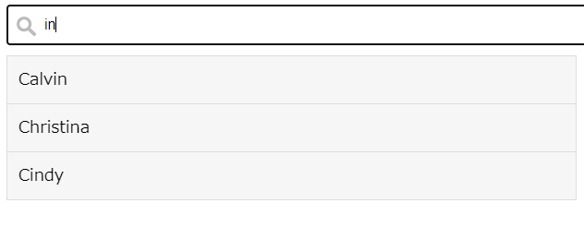
入力検索による、含む項目のみを表示する

